B - Infraestructura
 |  |  | GESTIÓN DOCUMENTAL |  |  |  |  |  |  |  |  |  |  |  |  |  |  |  |  | POLICÍA NACIONAL
Código:1GD-FR-0020
Fecha: 09/07/2025 |  |  | DIAGNÓSTICO INTEGRAL PARA LOS ARCHIVOS DE LA POLICÍA NACIONAL
Versión: 1
CONTINUIDAD DIAGNÓSTICO INTEGRAL PARA LOS ARCHIVOS DE LA POLICÍA NACIONAL

B. INFRAESTRUCTURA
ASPECTOS A TENER EN CUENTA
Los edificios y locaciones destinados como sedes de archivos, deberán cumplir con las condiciones de edificación, almacenamiento, medio ambiental, de seguridad y de mantenimiento que garanticen la adecuada conservación de los acervos documentales (Acuerdo 049 del 05/05/2000 "Por el cual se desarrolla el artículo 61 del capítulo 7º de conservación documentos el reglamento general de archivos sobre "condiciones de edificios y locales destinados a archivos").

B1. DATOS GENERALES Y UBICACIÓN DEL DEPÓSITO DE ARCHIVO
Fecha de Construcción |  |  |  |  |  | Acto Administrativo de construcción |  |  |  | Condición Legal del Bien Inmueble |  | Ubicación Geográfica |  |  |  |  |  |  |  |  | Ubicación específica
Día |  | Mes |  | Año |  |  |  |  |  |  |  | Zona |  |  | Punto cardinal |  |  | Unidad Administrativa
6 |  | 3 |  | 2020 |  | Mediante contrato de obra PN - DIRAF No. 06 -6-10048 -18 por parte de la Direccion Logistica y Financiera |  |  |  | Propio (Institución) |  | Urbana |  |  | Oriente |  |  | Sector |  |  | En la sede principal de la unidad (Interna)
B.2 ESTADO DE LA EDIFICACIÓN
Estado de la Construcción |  |  |  |  |  | Niveles de la Edificación |  | Nivel de Ubicación del Archivo |  | Servicios Básicos |  |  | Inmediaciones / áreas colindantes |  |  |  | Situaciones de Riesgo Detectadas
Construida |  |  |  |  |  | Cuatro |  | Uno |  | Luz, Agua, Alcantarillado, Internet |  |  | Otros |  |  |  | Filtraciones de Agua
B.3 CONDICIONES TÉCNICAS MÍNIMAS EXIGIDAS
Área Administrativa |  |  |  | Zona de Consulta |  |  |  | Depósitos Documentales |  |  | Laboratorio de Microfilmación |  |  |  | Laboratorio de Digitalización |  |  |  | Zona Cuarentena (Biodeterioro)
Interno y Externo | Área en m² |  |  | Interno | Área en m² |  |  | Interno | Área en m² |  | No Aplica | Área en m² |  |  | No Aplica | Área en m² |  |  | No Aplica | Área en m²
 | 42 mts |  |  |  | 11 mts |  |  |  | 448 mts |  |  | No Aplica |  |  |  | No Aplica |  |  |  | No aplica
Las diferentes áreas se encuentran aisladas |  |  |  |  |  |  | Si | Número de Depósitos Documentales |  |  |  |  |  | 2 | Total de m² asignados |  |  |  |  |  |  |  | 501 m2
ESTANTERÍA / ARCHIVADORES, SEÑALÉTICA Y SISTEMA DE ILUMINACIÓN
Estantería |  | Clase y Altura |  |  |  |  |  | Sistema de Iluminación |  | Existencia de Luz |  |  |  |  | Señalética, rutas de evacuación, plan de contingencia frente a desastres |  | El Archivo de la Unidad cuenta con sistema de señalización
 |  | Archivadores Rodantes con 2,20 metros de altura |  |  |  |  |  |  |  | Artificial |  |  |  |  |  |  | Orientadoras, Informativas, Direccionales, Identificativas, Reguladoras, Ornamentales |  |  |  |  |  |  | Aire Acondicionado
 |  | Longitud |  |  |  |  |  |  |  | Sistema Utilizado |  |  |  |  |  |  | Se cuenta con plan de emergencia y contingencia |  |  |  |  |  |  | Deshumificador
 |  | Estantería de menos de 100 metros de longitud |  |  |  |  |  |  |  | Fluorescente |  |  |  |  |  |  | Si |  |  |  |  |  |  | Extractor
 |  | Capacidad de soportar peso |  |  |  |  |  |  |  | Intensidad e impacto |  |  |  |  |  |  | Rutas de evacuación y salidas de emergencia |  |  |  |  |  |  | Extractor Eléctrico
 |  | Cada bandeja soporta un peso de 100 kg / mt lineal |  |  |  |  |  |  |  | Radiación visible lumínica menor o igual a 100 lux. |  |  |  |  |  |  | El Archivo cuenta con dos salidas debidamente señalizadas |  |  |  |  |  |  | Humificador
SISTEMA DE VENTILACIÓN Y CONDICIONES AMBIENTALES |  |  |  |  |  |  |  |  |  |  |  |  |  |  |  |  |  |  |  |  |  |  |  | Luxómetro
Ventilación |  | Clase de Ventilación |  |  |  |  |  | Los depósitos cuentan con sistemas de regulación ambiental |  | Condiciones Ambientales |  |  |  |  | Mantenimiento y Limpieza |  | Área Administrativa |  |  |  |  |  |  | Termohigrómetro
 |  | Artificial |  |  |  |  |  |  |  | Control, regulación y verificaión de Humedad Relativa, Temperatura, iluminación, polvo |  |  |  |  |  |  | Diario |  |  |  |  |  |  | Ventiladores
 |  | Sistema de Ventilación Artificial |  |  |  |  |  |  |  | De no aplicarse ningún sistema, escoja el motivo |  |  |  |  |  |  | Área de Consulta y Depósitos |  |  |  |  |  |  | Todos los anteriores
 |  | Aire acondicionado, Ventiladores |  |  |  |  |  |  |  | No hay suficiente personal |  |  |  |  |  |  | Semanal |  |  |  |  |  |  | Aire Acondicionado - Deshumificador
 |  | Sistema de Ventilación Naturales |  |  |  |  |  |  |  | Nombre los equipos existentes en el depósito documental ( aire acondicionado, Deshumificador, Extractor, Extractor eléctrico, Humificador, Luxómetro, Termohigrómetro, Ventiladores |  |  |  |  |  |  | Laboratorios de Digitalización y Microfilmación |  |  |  |  |  |  | Aire Acondiconado - Humificador
 |  | Puertas |  |  |  |  |  |  |  | aire acondicionado LG - deshumidificadores PORTATIL 70 PINTAS, termohigrometros DIGITAL y luxometros CEM |  |  |  |  |  |  | No Aplica |  |  |  |  |  |  | Aire Acondicioando - Luxómetro
B.4 SISTEMA DE SEGURIDAD |  |  |  |  |  |  |  |  |  |  |  |  |  |  |  |  |  |  |  |  |  |  |  | Aire Acondiconado - Termohoigrómetro
Circuito Cerrado de Televisión |  |  | Fecha último mantenimiento |  | Sistema Biométrico |  |  | Fecha último mantenimiento |  | Alarma contra robos |  | Fecha último mantenimiento |  | Sistema Contra Incendios (Detención y Extinción) |  |  | Fecha último mantenimiento |  | Seguridad Policial |  |  | Cantidad personal por turno |  | Aire Acondicionado - Ventiladores
No |  |  | no aplica |  | No |  |  | 2025-10-10 |  | No |  | no aplica |  | Si |  |  | 02/03/2026 |  | No |  |  | no aplica |  | Deshumificador - Extractor
B.5 ELEMENTOS Y EQUIPOS ASIGNADOS AL GRUPO DE GESTIÓN DOCUMENTAL Y DEPÓSITOS DOCUMENTALES |  |  |  |  |  |  |  |  |  |  |  |  |  |  |  |  |  |  |  |  |  |  |  | Deshumificador - Extractor eléctrico
Elementos |  |  |  |  | Cantidad | Fecha último mantenimiento o calibración |  |  | Elementos |  |  |  |  | Cantidad | Equipos |  |  |  |  | Cantidad | Fecha último mantenimiento o calibración |  |  | Deshumificador - Luxómetro
Cuenta con extintores CO2 |  |  |  |  | 0 | 0 | 0 | 0 | Puestos de Trabajo |  |  |  |  | 6 | Termohigrómetros |  |  |  |  | 4 | 29 | 8 | 2025 | Deshumificador - Termohigrometro
Cuenta con extintores Multipropósito |  |  |  |  | 3 | 5 | 11 | 2025 | Teléfonos |  |  |  |  | 0 | Deshumidificadores / Humidificadores |  |  |  |  | 9 | 29 | 8 | 2025 | Deshumificador - ventiladores
Cuenta con extractores de aire |  |  |  |  | 0 | 0 | 0 | 0 | Unidades de Conservación (Cajas) |  |  |  |  | 3,690 | Equipos de Microfilmación |  |  |  |  | 0 | 0 | 0 | 0 | Extractor - Humificador
Cuenta con sensores de movimiento: |  |  |  |  | 4 | 10 | 10 | 2025 | Unidades de Conservación (Carpetas) |  |  |  |  | 25,198 | Equipos de digitalización (Escáneres) |  |  |  |  | 2 | 5 | 11 | 2025 | Extractor - Luxómetro
Otros Luxometros |  |  |  |  | 2 | 29 | 8 | 2025 | Equipos de Cómputo |  |  |  |  | 5 | Impresoras- fotocopiadoras |  |  |  |  | 1 | 5 | 11 | 2025 | Extractor Termohigrómetro
Cuáles? |  |  |  |  |  |  |  |  |  |  |  |  |  |  |  |  |  |  |  |  |  |  |  | Extractor Ventiladores
EVIDENCIA FOTOGRÁFICA |  |  |  |  |  |  |  |  |  |  |  |  |  |  |  |  |  |  |  |  |  |  |  | Extractor -eléctrico Humificador
ANEXAR REGISTRO FOTOGRÁFICO QUE DEN CUENTA DE LAS CONDICIONES TÉCNICAS MÍNIMAS QUE PRESENTA LA ESTRUCTURA DEL ARCHIVO, EQUIPAMIENTO Y MOBILIARIO, ESTANTERÍA, SEÑALÉTICA Y SEGURIDAD, LAS ÁREAS COLINDANTES Y EL ESTADO DE LA INFORMACIÓN ADMINISTRADA POR LA UNIDAD |  |  |  |  |  |  |  |  |  |  |  |  |  |  |  |  |  |  |  |  |  |  |  | Extractor eléctrico- Luxómetro
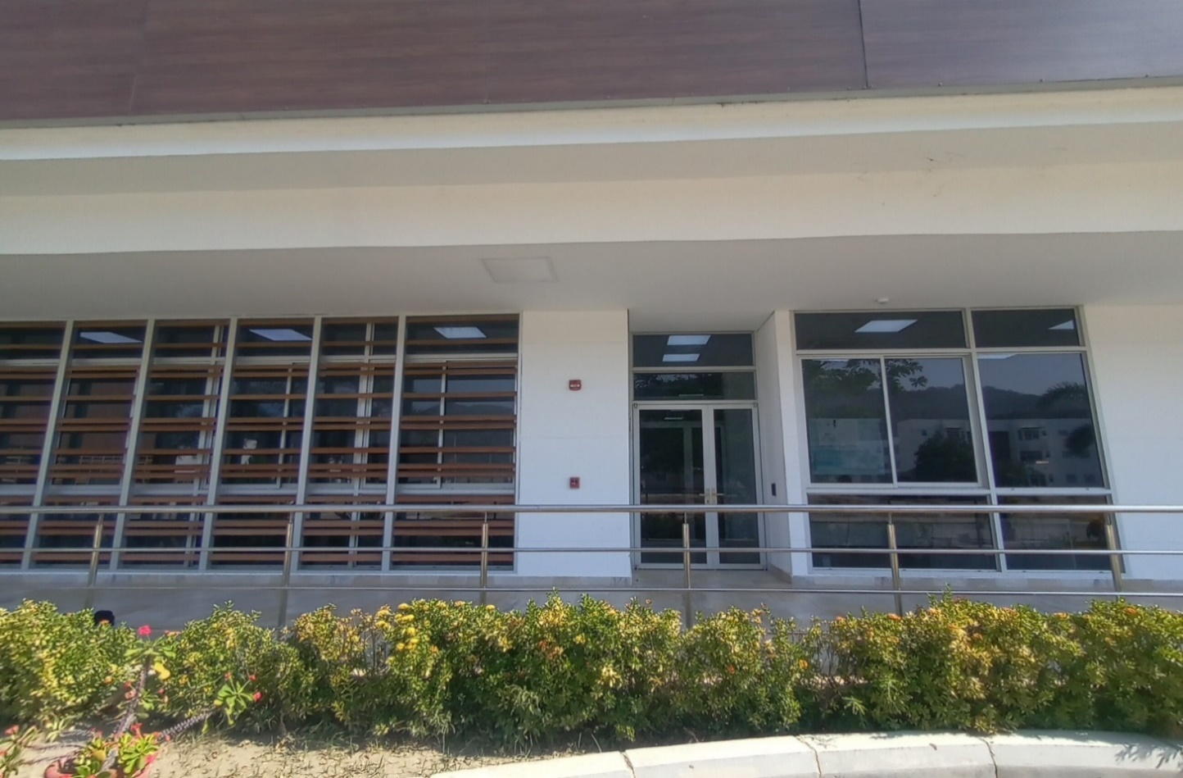 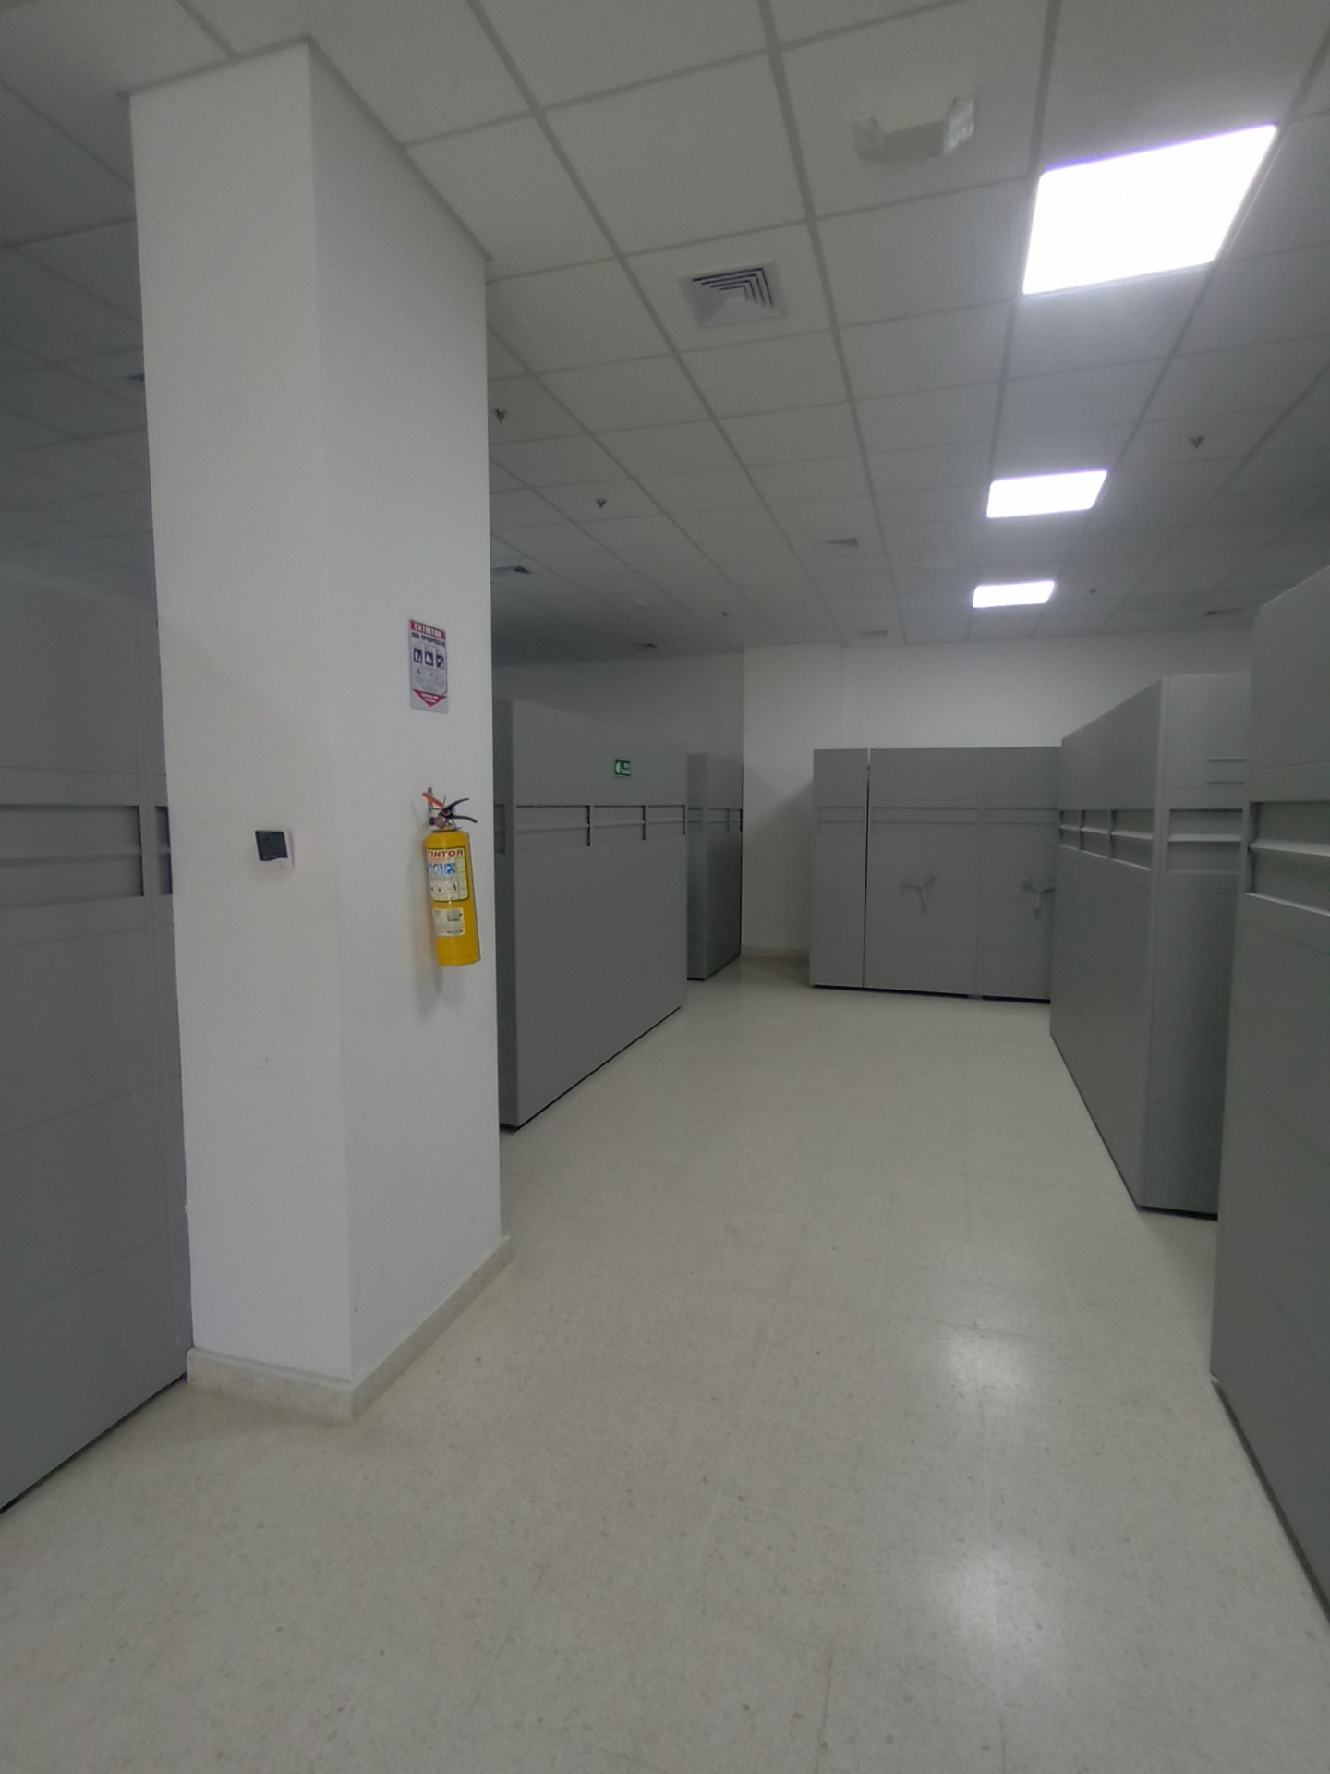 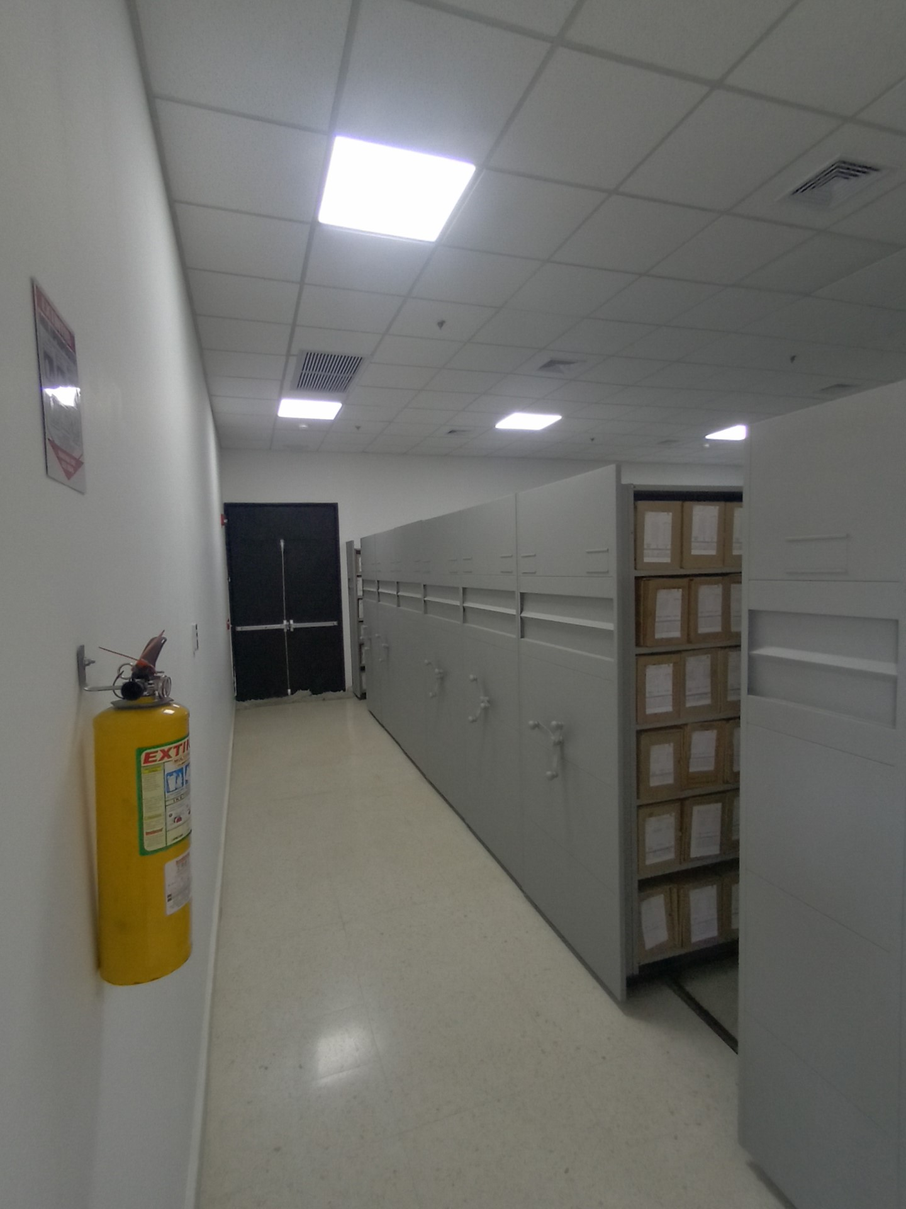 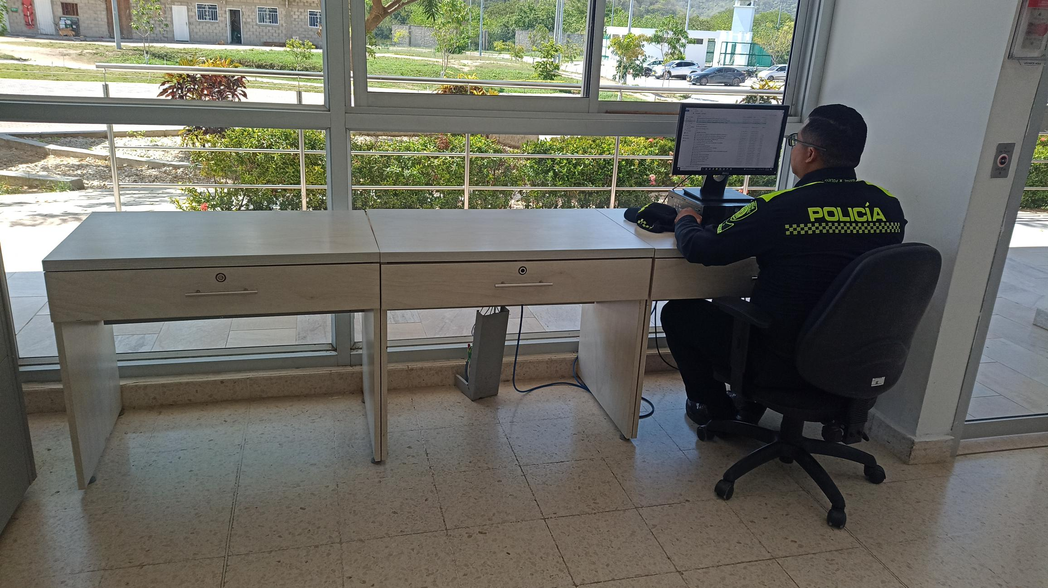 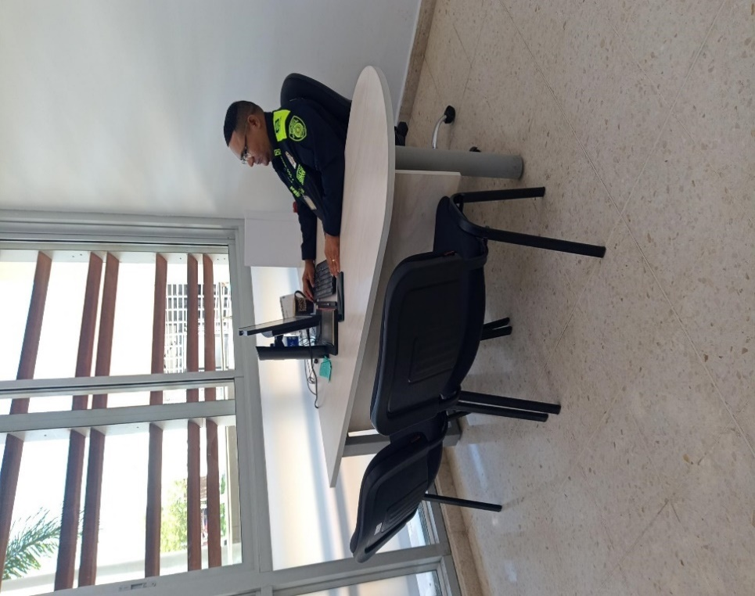 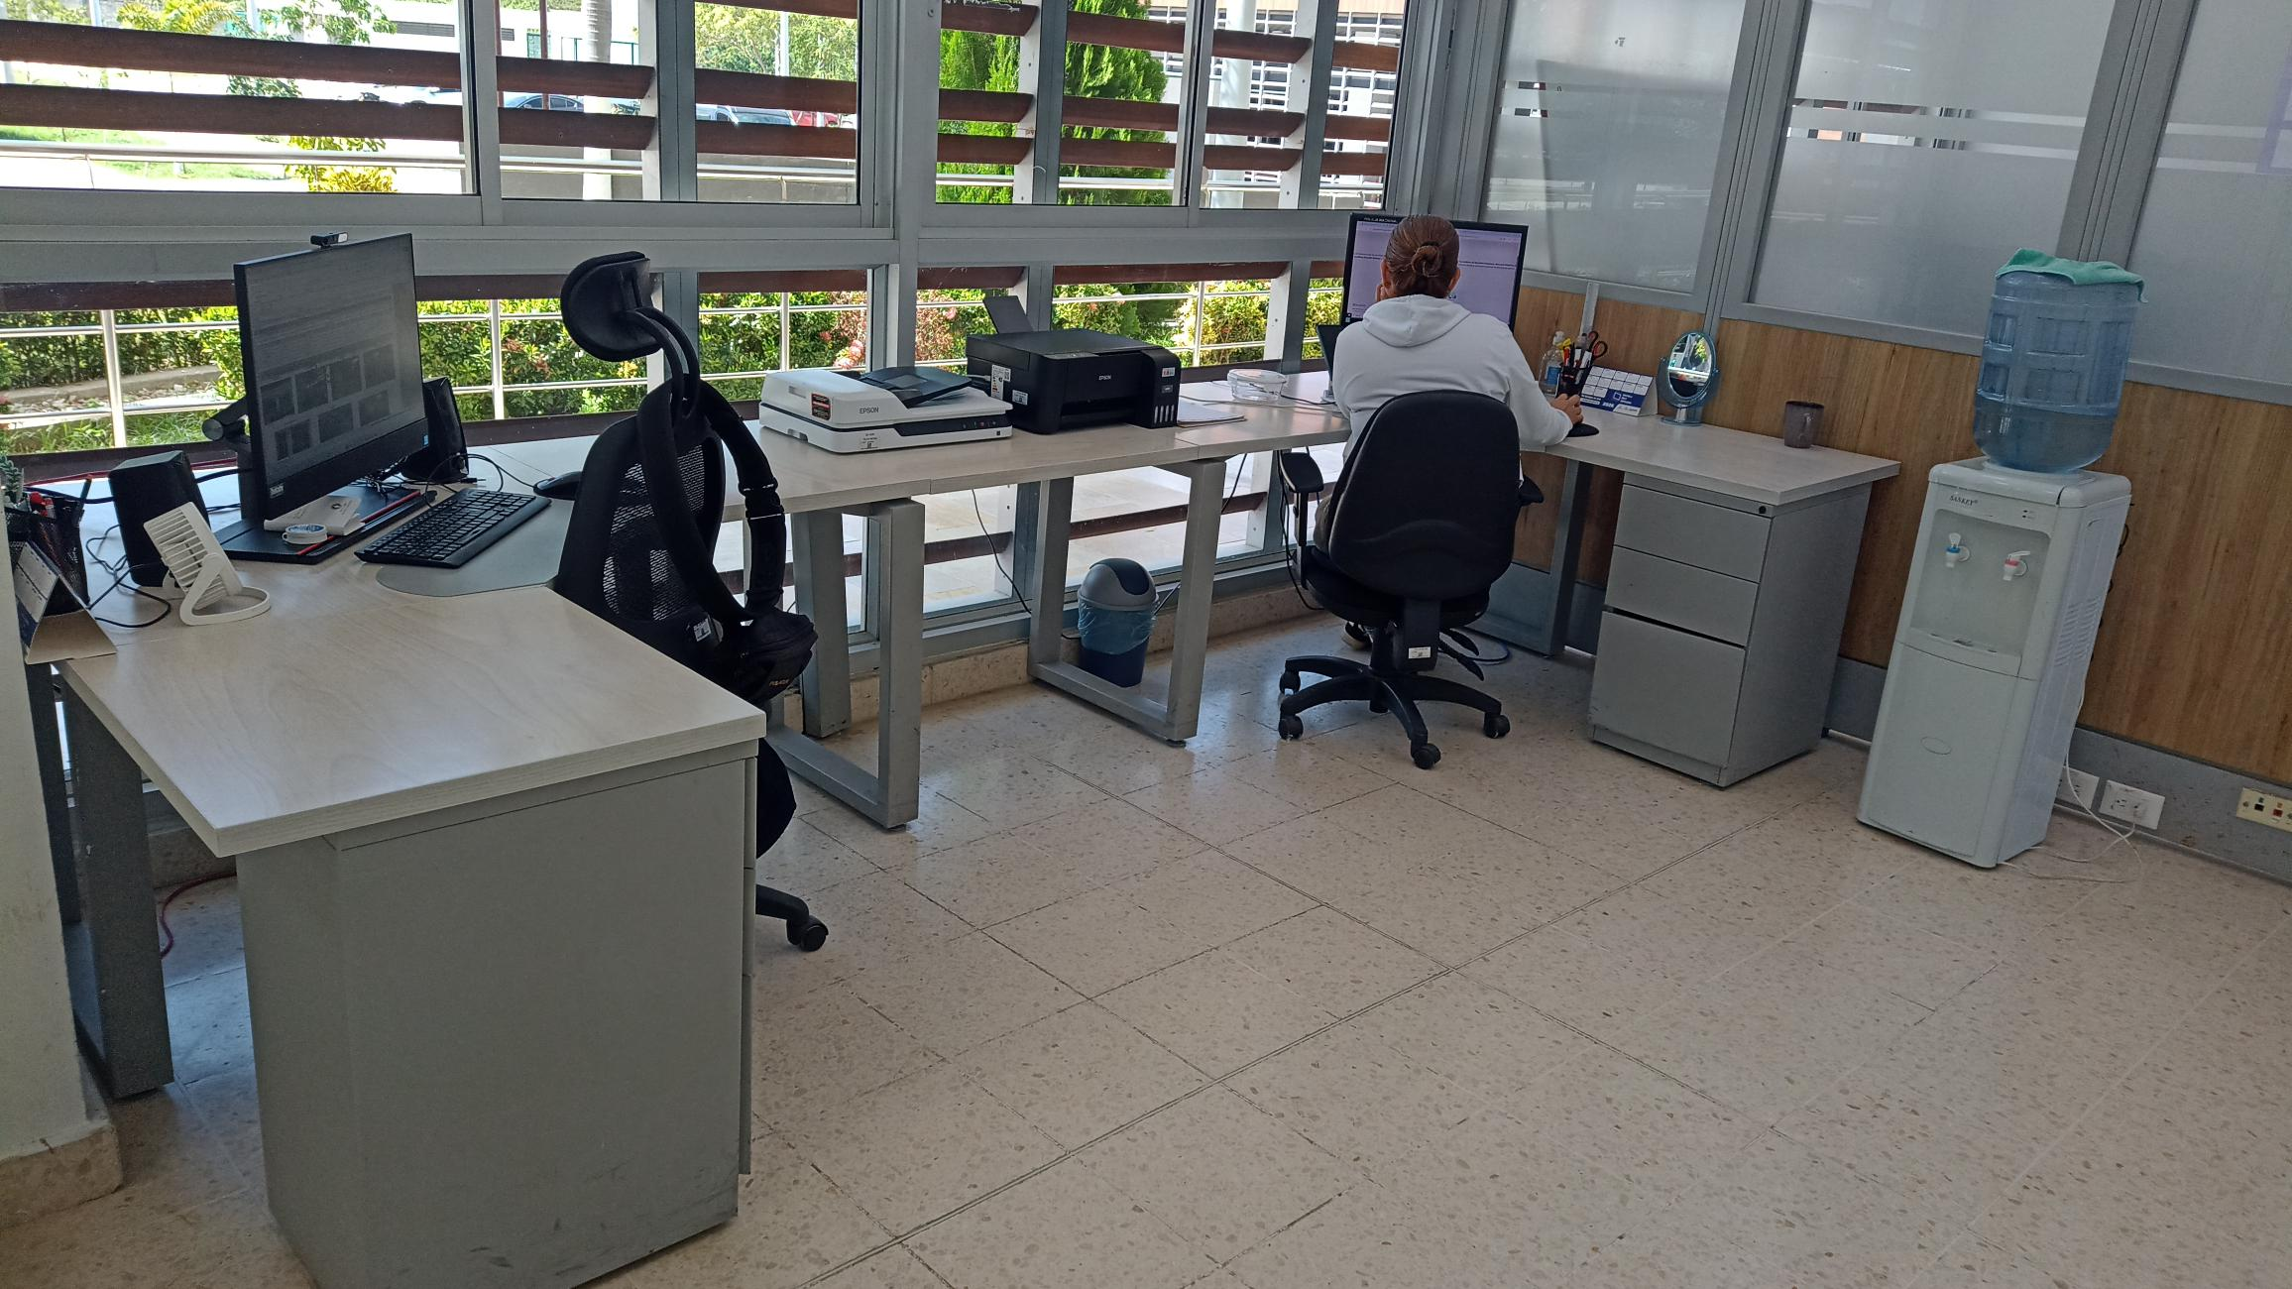 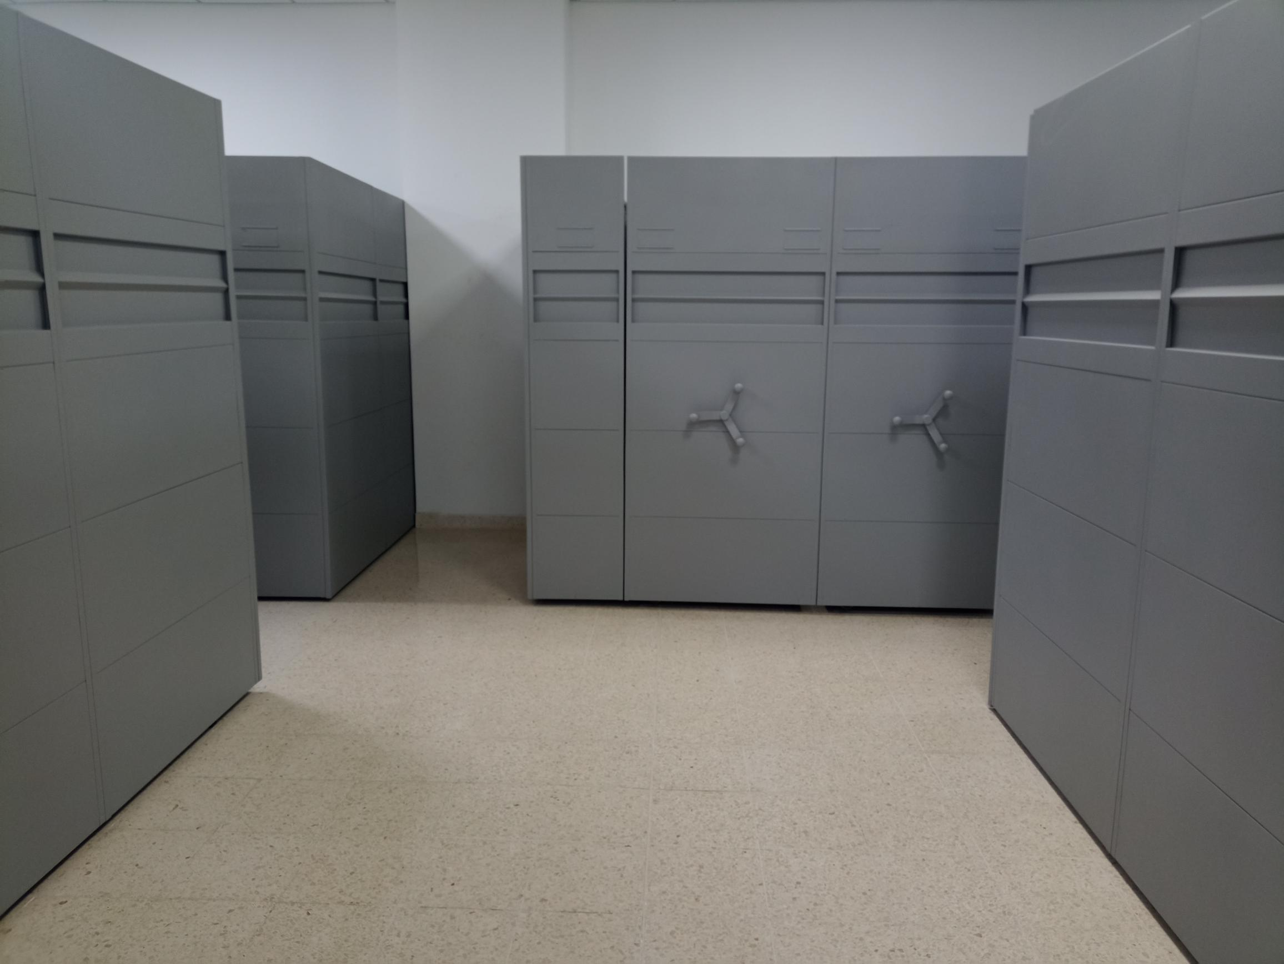 |  |  |  |  |  |  |  |  |  |  |  |  |  |  |  |  |  |  |  |  |  |  |  | Extractor eléctrico - Termohigrómetro
 |  |  |  |  |  |  |  |  |  |  |  |  |  |  |  |  |  |  |  |  |  |  |  | Extractor eléctrico - Ventiladores
 |  |  |  |  |  |  |  |  |  |  |  |  |  |  |  |  |  |  |  |  |  |  |  | Humificador - Luxómetro
 |  |  |  |  |  |  |  |  |  |  |  |  |  |  |  |  |  |  |  |  |  |  |  | Humificador - Termohigrómetro
 |  |  |  |  |  |  |  |  |  |  |  |  |  |  |  |  |  |  |  |  |  |  |  | Humificador - Ventiladores
 |  |  |  |  |  |  |  |  |  |  |  |  |  |  |  |  |  |  |  |  |  |  |  | Aire Acondicionado - Deshumificador - Humificador
 |  |  |  |  |  |  |  |  |  |  |  |  |  |  |  |  |  |  |  |  |  |  |  | Aire Acondiconado - Humificador -
 |  |  |  |  |  |  |  |  |  |  |  |  |  |  |  |  |  |  |  |  |  |  |  | Aire Acondicioando - Luxómetro
 |  |  |  |  |  |  |  |  |  |  |  |  |  |  |  |  |  |  |  |  |  |  |  | Aire Acondiconado - Termohoigrómetro
 |  |  |  |  |  |  |  |  |  |  |  |  |  |  |  |  |  |  |  |  |  |  |  | Aire Acondicionado - Ventiladores

Fecha de Elaboración |  |  |  | 13 | 3 | 2026 |  | Fecha de Elaboración |  |  | 13 | 3 | 2026 |  |  |  |  | VISTO BUENO JEFE DE LA UNIDAD
Diagnóstico Elaborado por: |  |  |  |  |  |  |  | Jefe Grupo de Gestión Documental o quien haga sus veces |  |  |  |  |  |  | Jefe o Comandante de Unidad
 |  |  |  | Grado Nombres y Apellidos |  |  |  |  |  |  | Grado Nombres y Apellidos |  |  |  |  |  |  | Grado Nombres y Apellidos

Firma |  |  |  |  |  |  |  | Firma |  |  |  |  |  |  | Firma

D - Sistema Integrado de C -SIC
CONTINUIDAD DIAGNÓSTICO INTEGRAL PARA LOS ARCHIVOS DE LA POLICÍA NACIONAL

D. SISTEMA INTEGRADO DE CONSERVACIÓN-SIC
1. PLAN DE CONSERVACIÓN DOCUMENTAL
1. Programas |  |  |  |  | Clase de Archivo |  | Actividad |  | Evidencia |  | periodicidad |  | Observaciones
1. Capacitación y sensibilización del personal |  |  |  |  | Archivo Central |  | El Grupo de Gestión Documental ha realizado capacitaciones y reuniones de trabajo, brindando herramientas necesarias para un mejor desempeño en el manejo documental, concientizando al personal sobre la responsabilidad de los archivos de gestión que posee la unidad |  | • AC-2026-001920-MESAN • AC-2026-003153-MESAN • AC-2026-003204-MESAN • AC-2026-003248-MESAN . |  | Mensual |  | Se le da intruccion al personal sobre sensibilizacion y tema de conciencia a los productores documentales.
2. Inspección y mantenimiento de sistemas de almacenamiento e instalaciones físicas |  |  |  |  | Archivo Central |  | Con la finalidad de adoptar acciones que permitan subsanar o adecuar las falencias encontradas, en los depósitos destinados para Archivo, fue puesto en conocimiento al Comando de unidad, a traves de informes de inspeccion. |  | • GS-2025-022095-MESAN • GS-2025-055937-MESAN • GS-2026-006703-MESAN • GS-2026-010347-MESAN |  | semestral |  | Inspeccion y mantenimiento
3. Saneamiento ambiental: desinfección, desratización y desinsectación |  |  |  |  | Archivo Central |  | Aplicación de producto Control de insectos rastreros y voladores con productos químicos en Fumigacion el dia 14/09/25/ aspercion mediante Certificacion de Servicio Nº 23979 |  | • GS-2025-022275-MESAN del 15-04-2025 • GS-2025-042421-MESAN del 07-06-2025 • GS-2026-009517-MESAN del 11-02-2026 |  | semestral |  | Se realizan las fumigaciones correspondientes, ultima 07/06/2025 aspercion de insectisida – FUMI-ESPRAY SAS
4. Monitoreo y control de condiciones ambientales |  |  |  |  | Archivo Central |  | El Archivo Central de la Policía Metropolitana de Santa Marta, dispone en el área de los elementos de medición necesarios para el control de condiciones ambientales. |  | • GS-2025-055162-MESAN • GS-2025-061396-MESAN • GS-2025-068751-MESAN • GS-2025-075662-MESAN • GS-2026-000097-MESAN • GS-2026-013760-MESAN |  | diario |  | se realizan los controles de fluctacion y tabulacion en respuesta mediante comunicaciones oficiales de forma mensual
5. Almacenamiento y re-almacenamiento |  |  |  |  | Archivo Central |  | cambio de cajas y carpetas con deterioro fisico |  | • GS-2025-035449-MESAN del 03-06-2025 • GS-2025-077532-MESAN del 03-12-2025 Programa Nro. Cinco Almacenamiento y Realmacenamiento se encuentra la actividad que se realizó para la conservación de los acervos documentales de la metropolitana de santa marta |  | Semestral |  | es necesario continuar con la actividad para mejoramiento de la conservacion de los archivos
6. Prevención de emergencias y atención de desastres. |  |  |  |  | Archivo Central |  | Se dio inicio a la preparación del programa, identificando aquellas actividades relevantes como la priorización de documentos, la conservación preventiva ante la ocurrencia de una situación riesgosa, identificando la planificación, los recursos necesarios y la capacitación del personal, con la finalidad de mitigar o reducir los daños causados por una eventual emergencia |  | AC-2026-003608-MESAN del 24-02-2026 plan de emergencias y atención a desastres de archivos” |  | Semestral |  | teniendo en cuenta que las instalaciones de la Metropolitana de santa marta son recientemente construidas, se esta dando enfoque y estructura al documento, toda vex que el jefe de gestion docuemental y responsable de archivo estan trabajando en mejorar la dependencia
2. PLAN DE PRESERVACIÓN DIGITAL
2. Plan |  |  |  |  | Clase de Archivo |  | Actividad |  | Evidencia |  | periodicidad |  | Observaciones
1. Preservación digital a largo plazo |  |  |  |  | Archivo Central |  | solicitud mediante comunicación oficial electronica |  | GS-2025-034198-MESAN de fecha 01-06-2025 GS-2025-076161-MESAN de fecha 20-11-2025 “Solicitud realizar procedimientos de respaldo información digital o electrónica” |  | Semestral |  | Aprte de la Comunicación Oficial Electrónica N° GS-2025-076161-MESAN de fecha 20-11-2025 relacionada en cuadro evidencia, el día 08 de enero del presente año, se realizó “procedimiento de respaldo información digital o electrónica BACKUP” por el grupo Tecnológicas de la información y las comunicaciones MESAN
EVIDENCIA FOTOGRÁFICA
SE ANEXA REGISTRO FOTOGRÁFICO QUE DEN CUENTA DE LAS CONDICIONES DE ORGANIZACIÓN, ADMINISTRACIÓN, CUSTODIA Y CONSERVACIÓN DE LOS ACERVOS DOCUMENTALES
Plan de conservación de documental
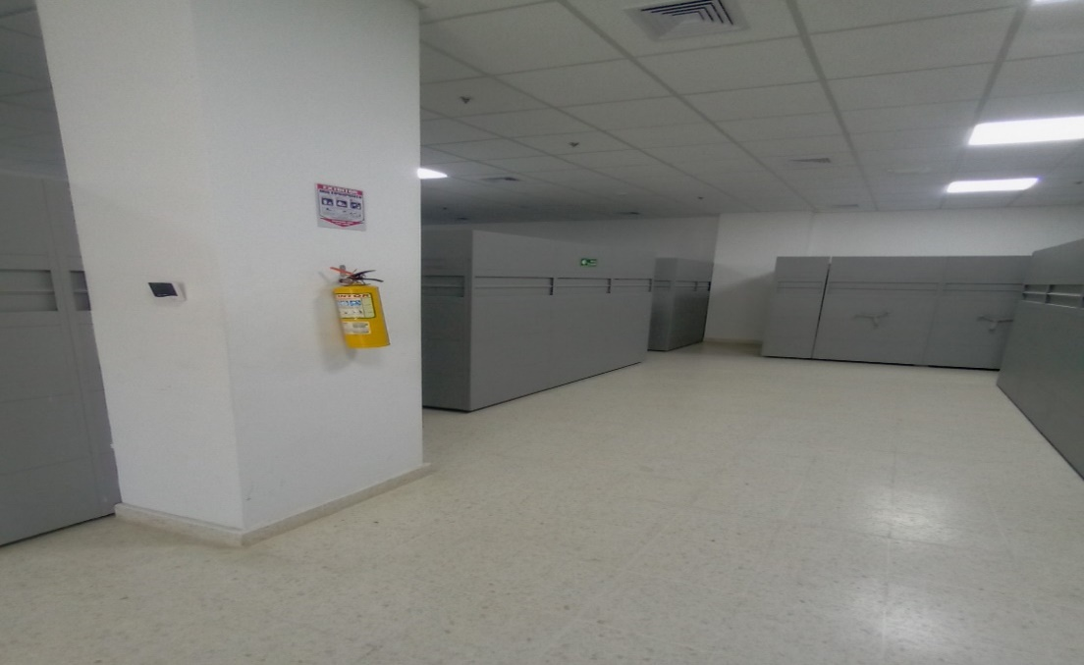 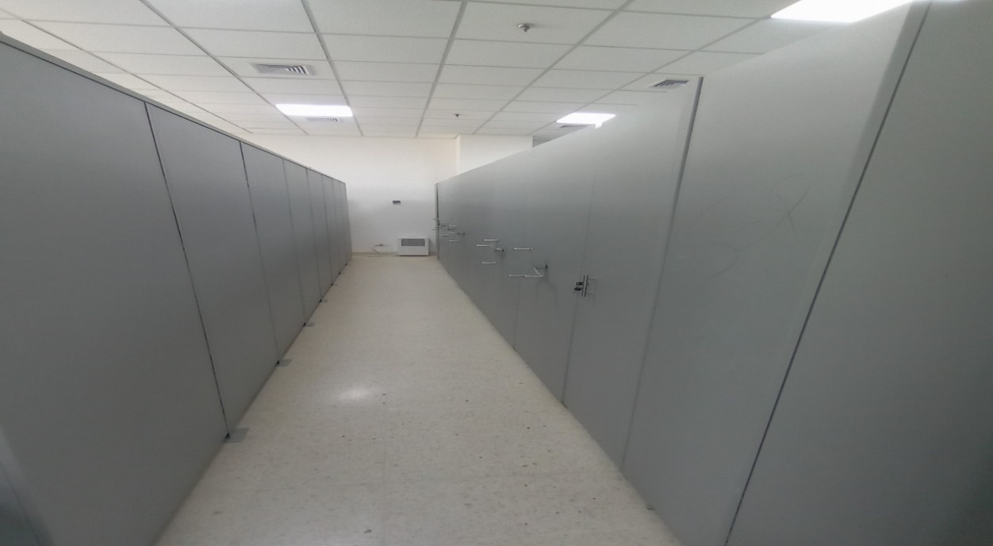 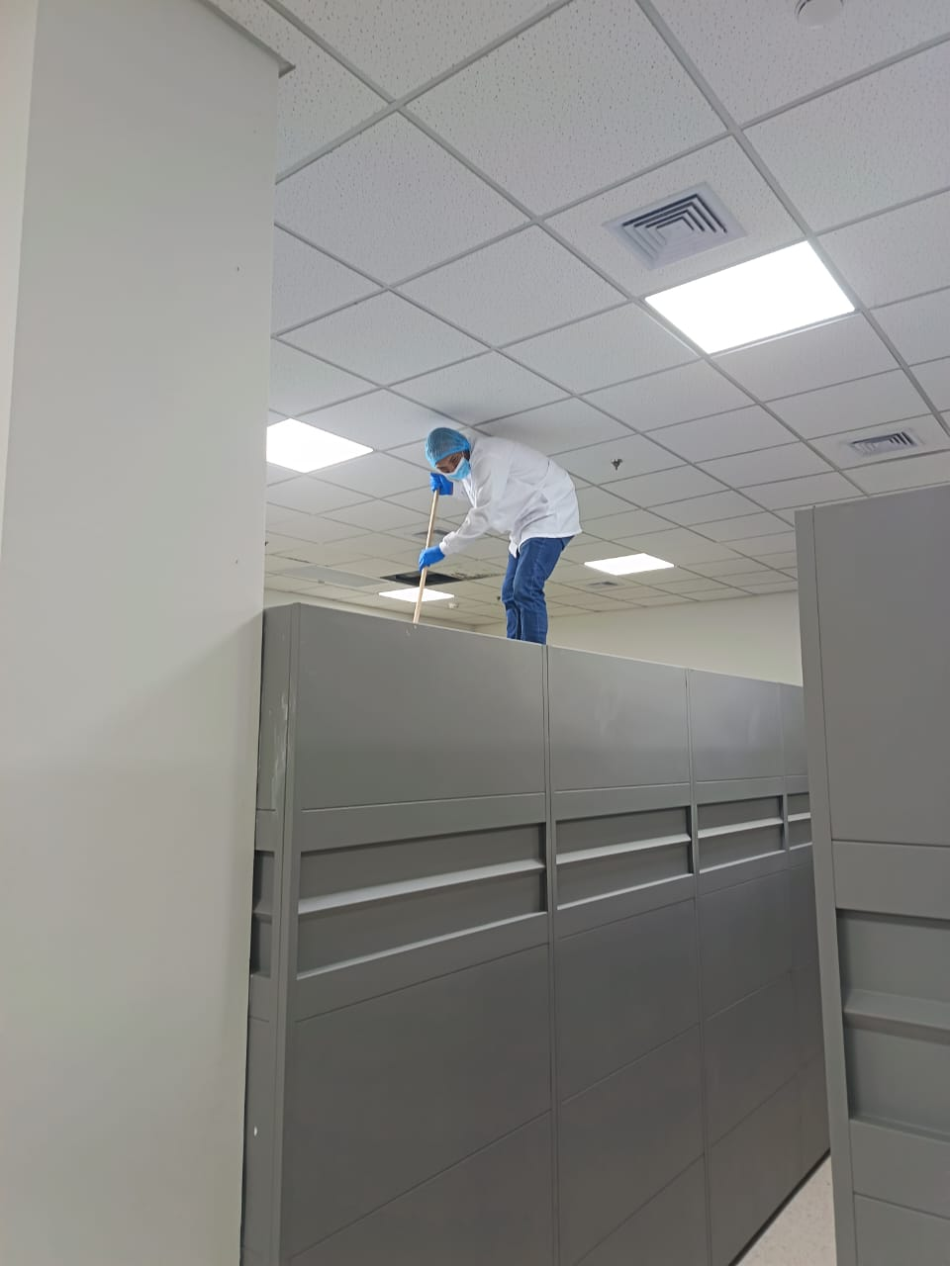 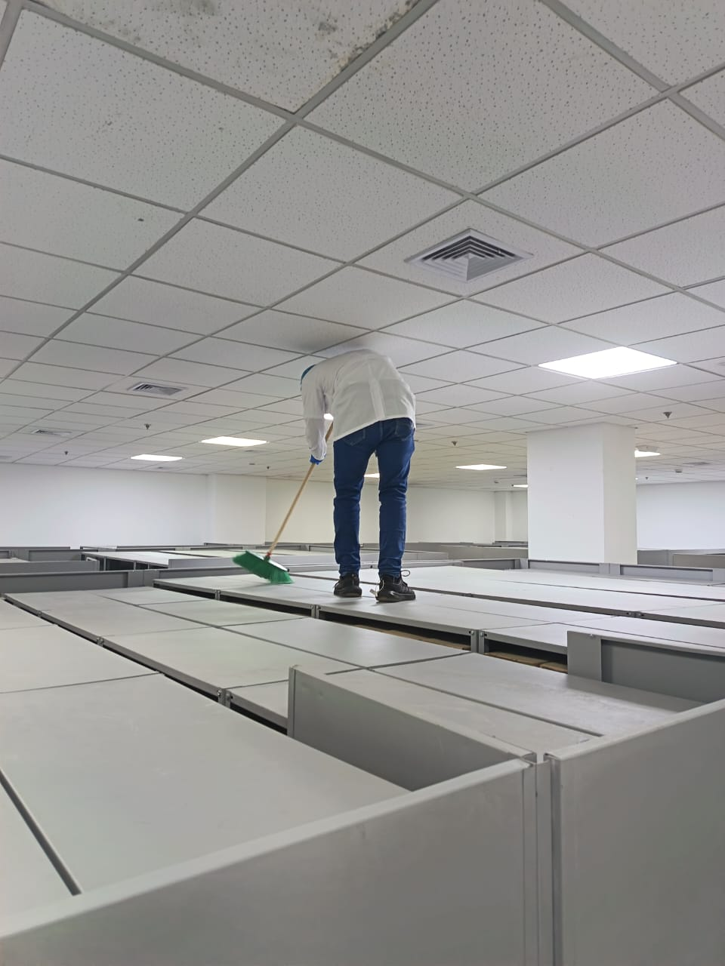 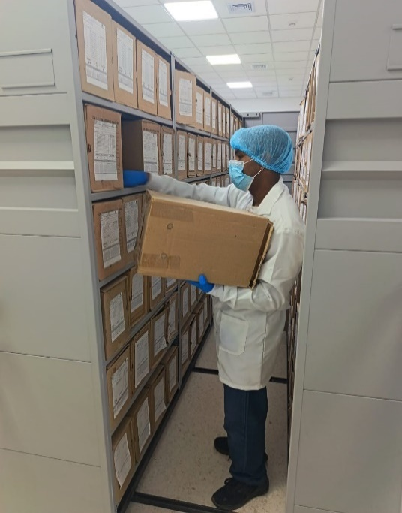 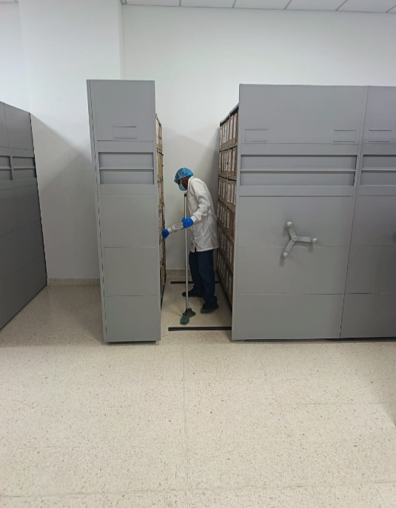 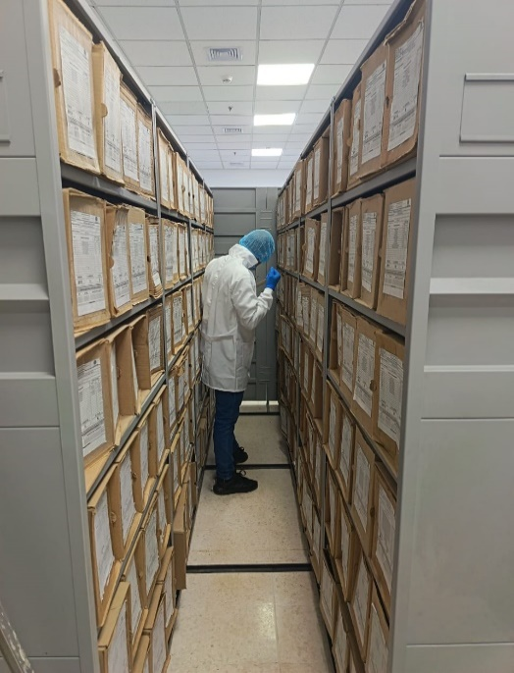 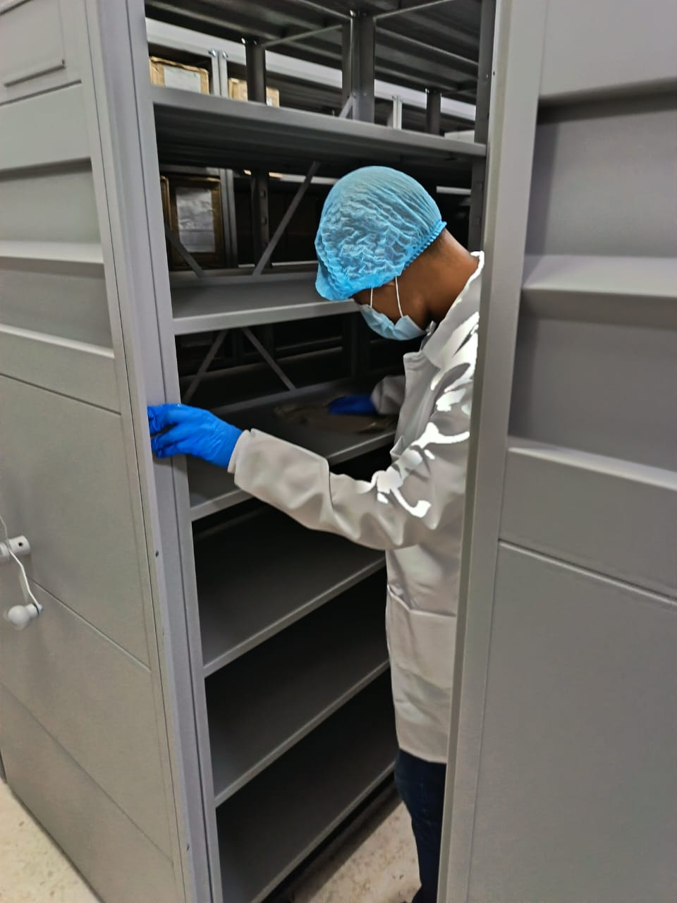 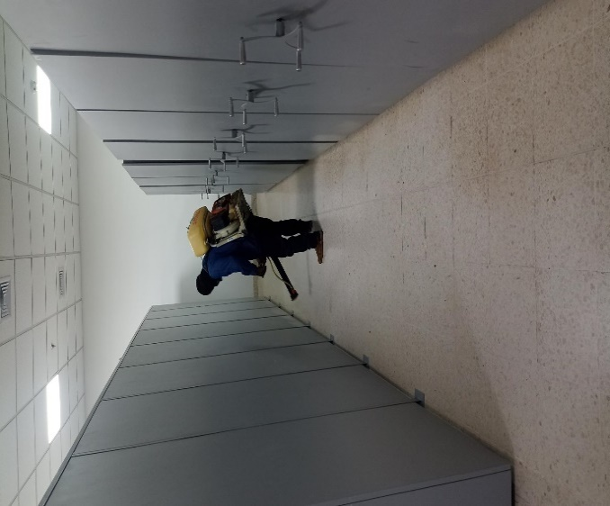 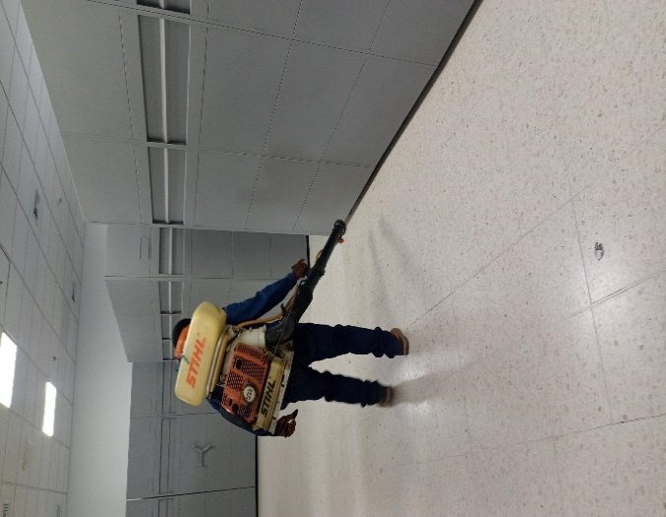 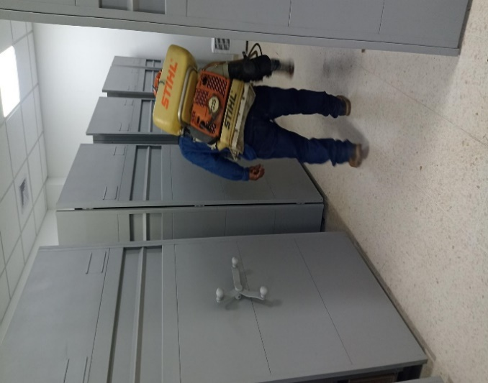 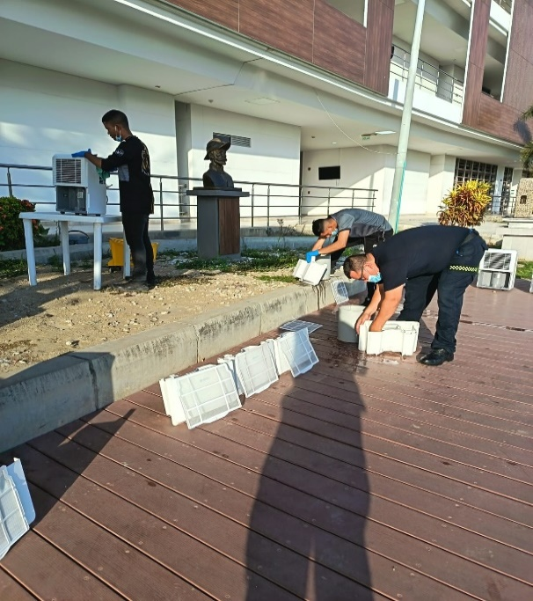

Fecha de Elaboración |  | 13 | 3 | 2026 |  | Fecha de Elaboración |  | 13 | 3 | 2026 | VISTO BUENO JEFE DE LA UNIDAD
Diagnóstico Elaborado por: |  |  |  |  |  | Jefe Grupo de Gestión Documental o quien haga sus veces |  |  |  |  | Jefe o Comandante de Unidad
 | Grado Nombres y Apellidos |  |  |  |  |  | Grado Nombres y Apellidos |  |  |  |  | Grado Nombres y Apellidos

Firma |  |  |  |  |  | Firma |  |  |  |  | Firma

